상품제안서
센트포유 무릎담요+킨토 트레블 텀블러 350ml 세트 SUA15 | 상품코드: F30056

 |  |  |  |  |  |  | 02-412-0044 | www.easy1.co.kr
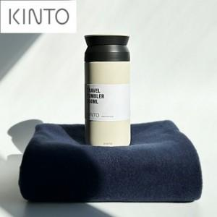

【상세/제작정보】

【인쇄/포장옵션】 | 실크, 레이저, 자수 / 세트 개별 박스 포장

【공급단가】 | 수량 | 50~ | 100~ | 500~ | 1,000~ | 2,000~
*VAT별도 | 단가 | 48,690원 | 47,910원 | 46,740원 | 45,570원 | 44,790원

【상품 URL】 | https://dev.easy1.co.kr:443/src/goods_detail.php?gdno=30056

